상품제안서
애니존 3 WAY 케이블 3 IN 1 고속충전데이터케이블 58C 2M(롱케이블) | 상품코드: F22593

 |  |  |  |  |  |  | 02-412-0044 | www.easy1.co.kr
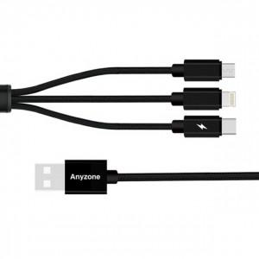

【상세/제작정보】 | 카톤단위당수랴 : 100개 인쇄가능사이즈 :10x20mm 인쇄방법 : 실크인쇄 또는 레이져인쇄 기본수량 미만시 기본인쇄비용발생

【인쇄/포장옵션】 | 실크, 레이저 / 포장지포장

【공급단가】 | 수량 | 100~ | 300~ | 500~ | 1,000~ | 3,000~
*VAT별도 | 단가 | 4,410원 | 4,250원 | 4,090원 | 3,920원 | 3,820원

【상품 URL】 | http://www.easy1.co.kr/src/goods_detail.php?gdno=22593

